상품제안서
맥세이프 3in1 15W 고속무선충전기(워치공용충전) | 상품코드: S42195

 |  |  |  |  |  |  | 02-713-8555 | www.synergygift.co.kr
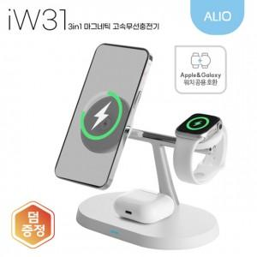

【상세/제작정보】 | <p><span style="font-size: 14pt;">※ 어댑터 옵션 추가시 충전기와 따로 출고됩니다.</span></p>

【인쇄/포장옵션】 | 레이저 / 포장지포장

【공급단가】 | 수량 | 30~ | 50~ | 100~ | 500~ | 1,000~
*VAT별도 | 단가 | 15,600원 | 15,100원 | 14,700원 | 13,800원 | 13,600원

【상품 URL】 | https://www.synergygift.co.kr:443/src/goods_detail.php?gdno=42195

